Terms
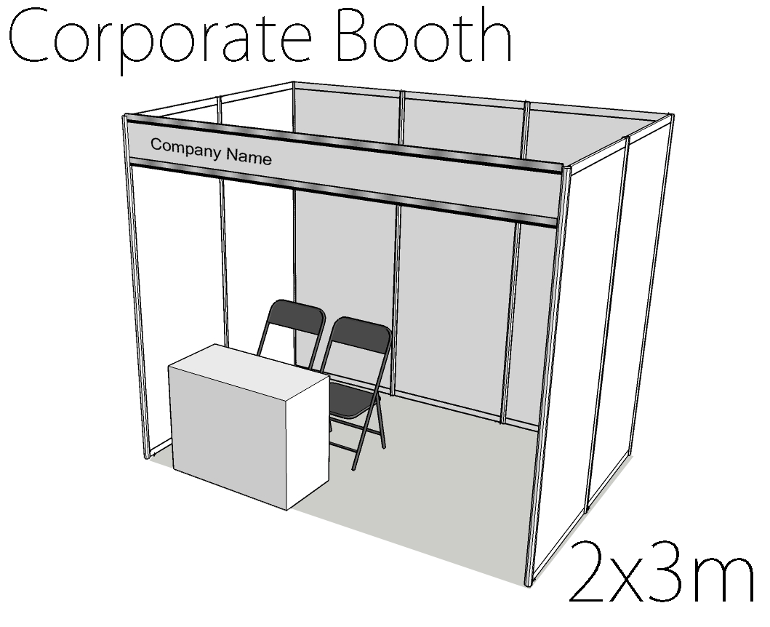
1. Tata Cara Pendaftaran
A. Mengisi form pendaftaran yang di download pada website Comic Frontier dengan data yang lengkap dan jelas.
B. Corporate dapat memesan booth dengan spesifikasi sebagai berikut :
 | Booth A adalah booth partisi dengan ukuran 3m x 3m beserta fasilitas satu buah meja dan dua buah kursi untuk satu hari, dengan akses listrik eksklusif.
 | Booth B adalah booth partisi dengan ukuran 3m x 2m beserta fasilitas satu buah meja dan dua buah kursi untuk satu hari, dengan akses listrik eksklusif.
C. Setelah Mengisi Form Secara Lengkap, form dapat langsung dikirim ke Email comifuro.staff@gmail.com untuk diproses lebih lanjut
D. Pemesan akan menerima konfirmasi pendaftaran serta instruksi pembayaran di e-mail selanjutnya.
E. Pemesan wajib membayar biaya pendaftaran sesuai dengan konfirmasi pesanan ke nomor rekening yang telah disediakan dalam kurun waktu 5 x 24 jam sejak menerima konfirmasi pendaftaran.
F. Pemesan wajib mengirim konfirmasi pembayaran melalui e-mail dengan mencantumkan foto atau screenshot dari bukti pembayaran.
G. Pemesan akan menerima tanda bukti keikutsertaan serta nomor meja dalam kurun waktu yang akan diumumkan kemudian.

2. Tata Cara Pembatalan
A. Pembatalan booth dapat dilakukan paling lambat H-14 acara, booth yang bersangkutan akan menerima kembali 50% dari biaya pendaftaran.
B. Bila pembatalan booth melewati waktu yang telah ditentukan maka biaya pendaftaran tidak dapat dikembalikan.

3.Persyaratan Karya/Barang yang ditampilkan
A. Pemesan wajib membuat daftar seluruh barang yang akan ditampilkan di Booth untuk pengecekan
B. Dilarang Menjual Bootleg atau barang tiruan dalam bentuk apapun

4. Sanksi
A. Comic Frontier berhak menghentikan segala bentuk kegiatan jual-beli jika booth yang bersangkutan melanggar persyaratan yang berlaku
B. Booth Corporate yang kegiatan jual-belinya dihentikan tidak mendapat ganti rugi apapun

Booth Price
Booth A : IDR 5,000,000.00
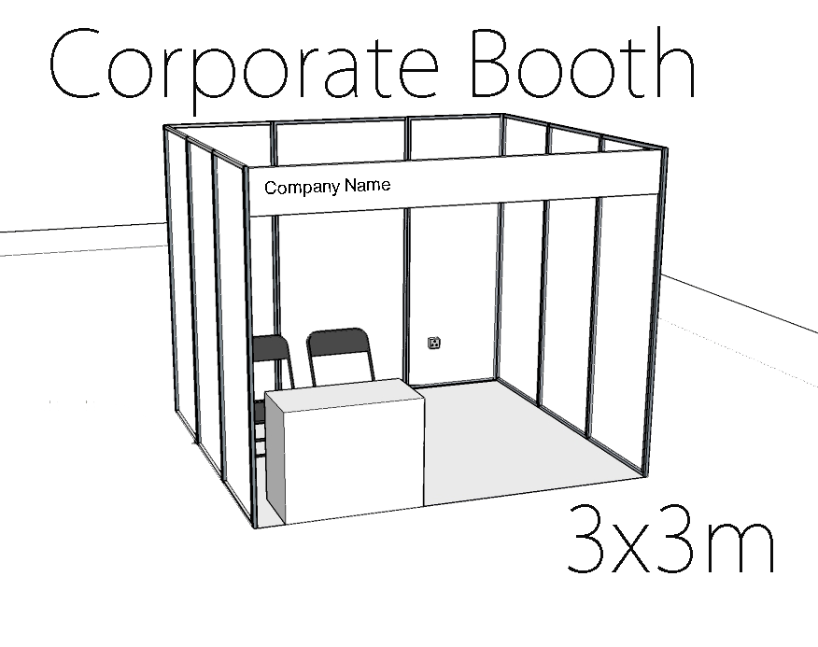

Booth B : IDR 4,000,000.00

